เครื่องเชื่อมสปอต
ผู้ตรวจสอบ
ผจก.แผนก
......./......./.......
......./......./.......
บริษัท โตโยต้านนทบุรี ผู้จำหน่ายโตโยต้า จำกัด
ฝ่าย บริการตัวถังและสี แผนกบริการตัวถังและสี
ตารางบันทึกการตรวจสอบและบำรุงรักษา เครื่องเชื่อมสปอต ประจำปี................... สาขา.......................................
a

 | ตรวจสอบประจำ |  | สัปดาห์ |  | เดือน |  |  | ผู้รับผิดชอบ ......................................................

ลำดับ | รายละเอียดการบำรุงรักษา | เดือน |  |  |  |  |  |  |  |  |  |  |  |  |  |  | หมายเหตุ
 |  | ม.ค. |  | ก.พ. |  | มี.ค. | เม.ย. |  | พ.ค. | มิ.ย. | ก.ค. | ส.ค. | ก.ย. | ต.ค. | พ.ย. | ธ.ค.
1 | ตรวจเช็คสายไฟเมนต์/ ต้องไม่มีรอยฉีกขาด
 | และ ใช้ปลั๊กเพาเวอร์ ขนาด 32 A เท่านั้น
2 | ตรวจเช็คสายเชื่อม /สายยางต้องไม่ฉีดขาด
3 | ตรวจเช็คหัวเชื่อม/ต้องพร้อมใช้งาน
4 | ตรวจเช็คเบรคเกอร์สวิทช์/ต้องเปิด/ปิดเครื่องได้
5 | ตรวจเช็คตัวกรองดักน้ำ/ปกติต้องไม่มีลมรั่วที่จุด
 | ต่อสายลม
6 | ตรวจเช็คความสะอาด/เป่าฝุ่นหลังเลิกใช้งาน
ผู้บันทึก
ผู้ตรวจสอบ (ระดับหัวหน้างาน)
วันที่ตรวจสอบ
วันที่ | ข้อบกพร่อง |  |  |  |  | การแก้ไข |  |  |  |  |  |  |  | กำหนดเสร็จ |  |  | ผู้รับผิดชอบ
ตรวจ





หมายเหตุ : ตรวจเช็คปกติ ผิดปกติ
เอกสารฉบับที่ / วันที่ออกเอกสาร / วันที่มีผลบังคับใช้ : 1 / 20/03/2560 / 01/04/2560 |  |  |  |  |  |  |  |  |  |  |  |  |  |  |  |  | EF-B/P-197

ภาพประกอบ
 |  | บริษัท โตโยต้านนทบุรี ผู้จำหน่ายโตโยต้า จำกัด | 2/2

 | รายละเอียดการตรวจเช็คและบำรุงรักษา เครื่องเชื่อมสปอต

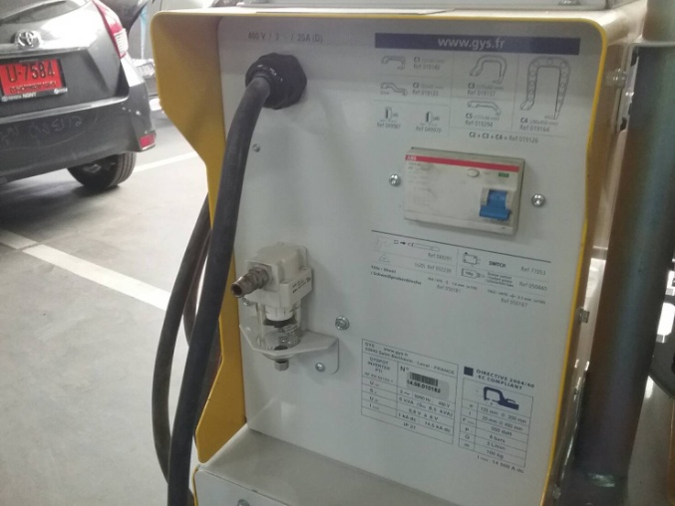
ประจำเดือน
1.ตรวจเช็คสายไฟเมนต์ | 4.รวจเช็คเบรคเกอร์สวิทช์/ต้องเปิด/ปิดเครื่องได้
ต้องไม่มีรอยฉีกขาดและ ใช้ปลั๊กเพาเวอร์ ขนาด 32 A เท่านั้น
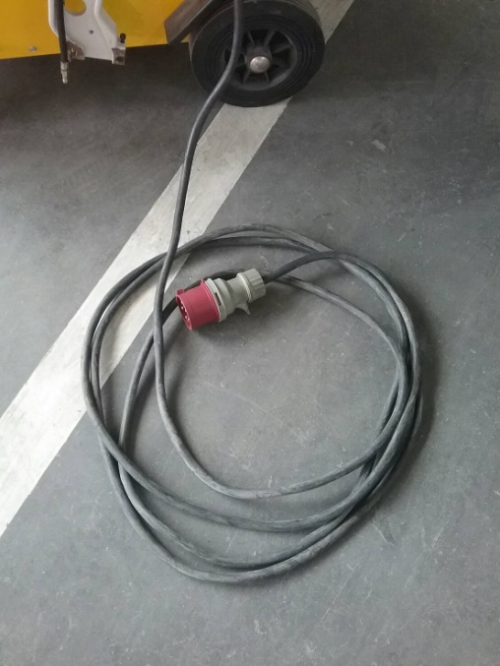

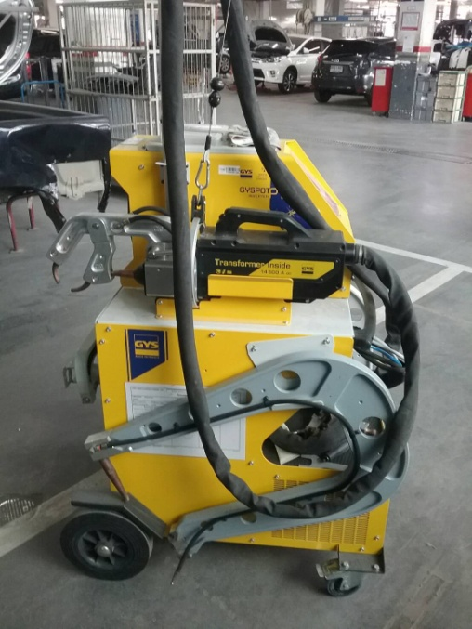
2.ตรวจเช็คสายเชื่อม /สายยางต้องไม่ฉีดขาด | 5.ตรวจเช็คตัวกรองดักน้ำ/ปกติต้องไม่มีลมรั่วที่จุดต่อสายลม

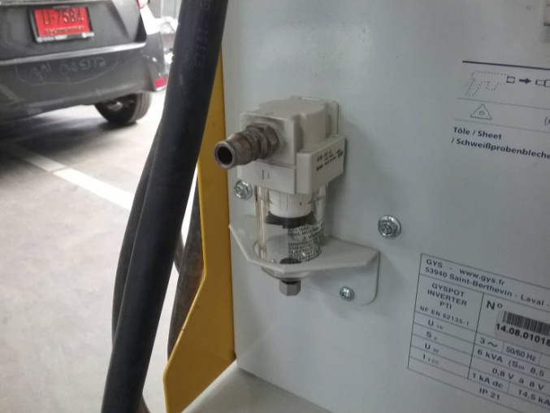

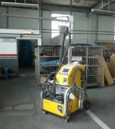
3ตรวจเช็คหัวเชื่อม/ต้องพร้อมใช้งาน | 6.ตรวจเช็คความสะอาด/เป่าฝุ่นหลังเลิกใช้งาน
เลือกใช้ให้เหมาะสมกับหน้างาน
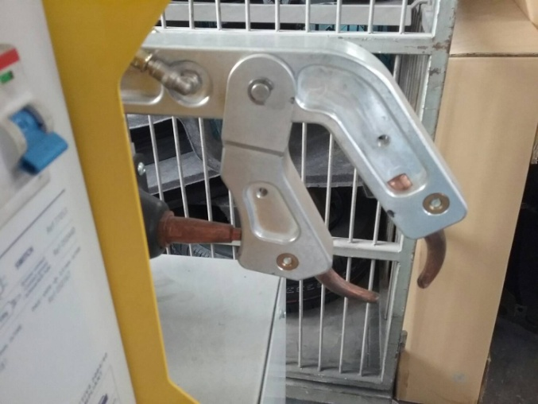


เอกสารฉบับที่ / วันที่ออกเอกสาร / วันที่มีผลบังคับใช้ : 1 / 20/03/2560 / 01/04/2560 |  |  | EF-B/P-197 | EF-OFF-197

